Lab_1_3
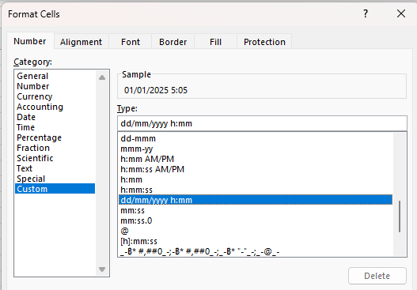
Time | Time | Time | Hour
5:30:00 | 20:05:00
 |  | #N/A | #N/A
DateTime | DateTime | Hour
1/1/25 | 1/2/25
 |  | #N/A

คำนวณค่า OT | 45 | บาท/hr

DateTime | DateTime | Hours | OT_Cost
1/1/25 | 1/1/25 |  |  | 10 * 45
1/1/25 | 1/1/25 |  |  | 5*45
1/1/25 | 1/1/25
1/1/25 | 1/2/25
1/1/25 | 1/2/25
1/1/25 | 1/2/25
1/1/25 | 1/2/25

Lab_4
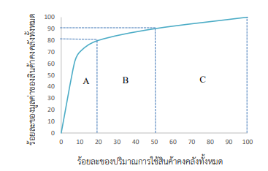
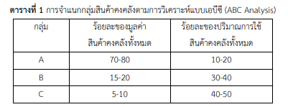
รายการ | รายการสินค้าคงคลัง (รหัสสินค้า) | ปริมาณการใช้สินค้า คงคลังต่อปี (หน่วย) | ราคาต่อหน่วย (บาท) | มูลค่าของสินค้าคงคลัง (บาท) | ลำดับที่
1 | A1 | 500 | 20
2 | X2 | 1,500.00 | 2
3 | D3 | 2,300.00 | 3
4 | C6 | 2,360.00 | 30
5 | V4 | 5,060.00 | 0.85
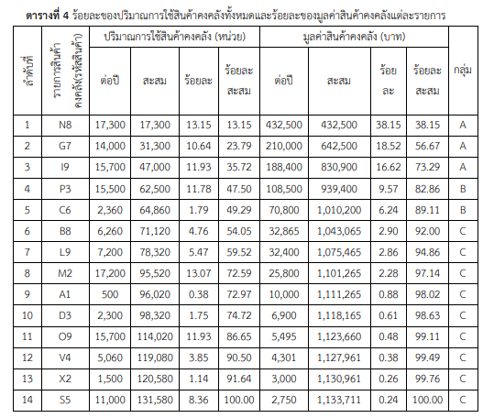
6 | B8 | 6,260.00 | 5.25
7 | L9 | 7,210.00 | 4.5
8 | S5 | 11,017.00 | 0.25
9 | G7 | 14,037.00 | 15
10 | O9 | 15,437.00 | 0.35
11 | P3 | 15,537.00 | 7
12 | 19 | 15,787.00 | 12
13 | M2 | 17,287.00 | 1.5
14 | N8 | 17,327.00 | 25

Lab_5_1
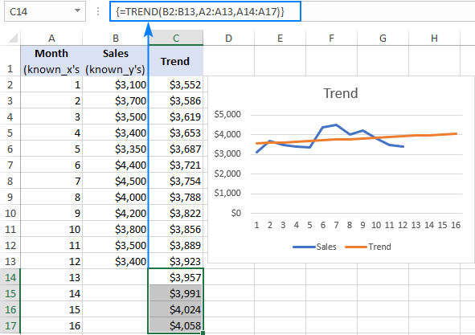
Month | Sales | Sales | https://cdn.ablebits.com/_img-blog/trend/trend-projection-excel.png
1 | $3,100
2 | $3,700
3 | $3,500
4 | $3,400
5 | $3,350
6 | $4,400
7 | $4,500
8 | $4,000
9 | $4,200
10 | $3,800
11 | $3,500
12 | $3,400
13
14
15
16
17

$3,100
$3,700
$3,500
$3,400
$3,350
$4,400
$4,500
$4,000
$4,200
$3,800
$3,500
$3,400

Lab_5_2
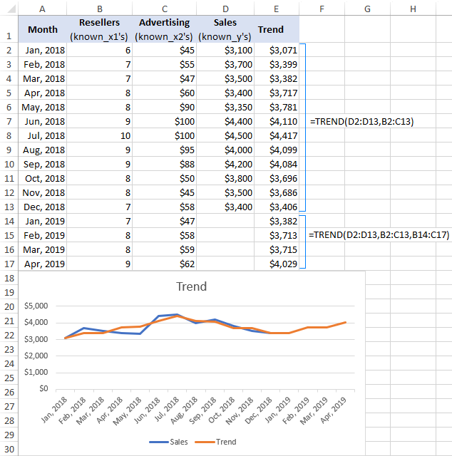
Month | Resellers | Advertising | Sales | Sales | https://www.ablebits.com/office-addins-blog/excel-trend-function/
Jan, 2018 | 6 | $45 | $3,100
Feb, 2018 | 7 | $55 | $3,700
Mar, 2018 | 7 | $47 | $3,500
Apr, 2018 | 8 | $60 | $3,400
May, 2018 | 8 | $90 | $3,350
Jun, 2018 | 9 | $100 | $4,400
Jul, 2018 | 10 | $100 | $4,500
Aug, 2018 | 9 | $95 | $4,000
Sep, 2018 | 9 | $88 | $4,200
Oct, 2018 | 8 | $50 | $3,800
Nov, 2018 | 8 | $45 | $3,500
Dec, 2018 | 7 | $58 | $3,400
Jan, 2019 | 7 | $47
Feb, 2019 | 8 | $58
Mar, 2019 | 8 | $59
Apr, 2019 | 9 | $62

$3,100
$3,700
$3,500
$3,400
$3,350
$4,400
$4,500
$4,000
$4,200
$3,800
$3,500
$3,400

